1-rasm
1-расм. Республикада нархларнинг ўсиш динамикаси, %, 2022-2024 йиллар
Сана | Ўзгариш, й/й
2022-02 | 1.90%
2022-03 | -1.40%
2022-04 | 2.90%
2022-05 | 3.40%
2022-06 | 1.20%
2022-07 | 1.20%
2022-08 | 0.60%
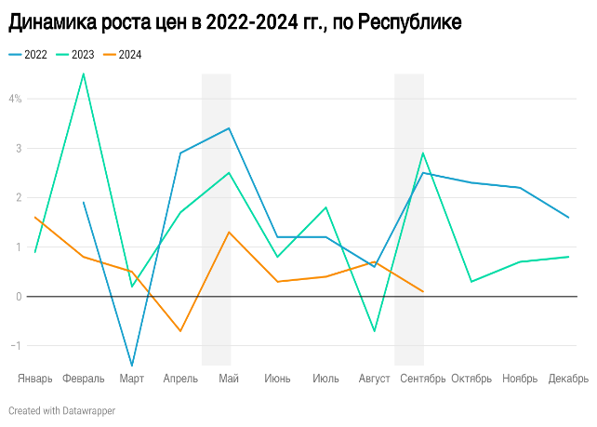
2022-09 | 2.50%
2022-10 | 2.30%
2022-11 | 2.20%
2022-12 | 1.60%
2023-01 | 0.90%
2023-02 | 4.50%
2023-03 | 0.20%
2023-04 | 1.70%
2023-05 | 2.50%
2023-06 | 0.80%
2023-07 | 1.80%
2023-08 | -0.70%
2023-09 | 2.90%
2023-10 | 0.30%
2023-11 | 0.70%
2023-12 | 0.80%
2024-01 | 1.60%
2024-02 | 0.80%
2024-03 | 0.50%
2024-04 | -0.70%
2024-05 | 1.30%
2024-06 | 0.30%
2024-07 | 0.40%
2024-08 | 0.70%
2024-09 | 0.10%

2-rasm
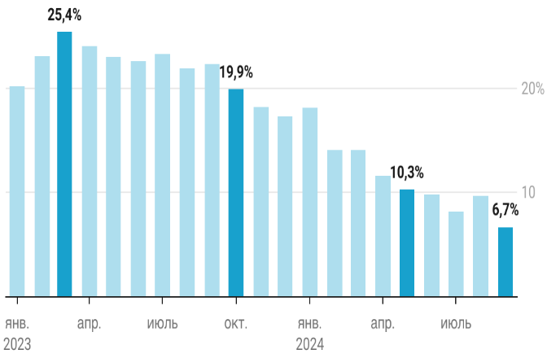
2-расм. Республикада уй-жой нархининг ўсиш динамикаси, %, й/й
Сана | Ўзгариш, й/й
2023-01 | 20.2%
2023-02 | 23.1%
2023-03 | 25.4%
2023-04 | 24.0%
2023-05 | 23.0%
2023-06 | 22.6%
2023-07 | 23.3%
2023-08 | 21.9%
2023-09 | 22.3%
2023-10 | 19.9%
2023-11 | 18.2%
2023-12 | 17.3%
2024-01 | 18.1%
2024-02 | 14.1%
2024-03 | 14.1%
2024-04 | 11.6%
2024-05 | 10.3%
2024-06 | 9.8%
2024-07 | 8.2%
2024-08 | 9.7%
2024-09 | 6.7%

3-rasm
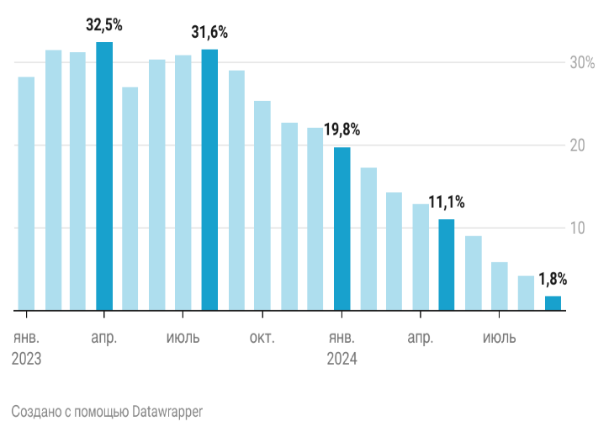
3-расм. Тошкент шаҳрида уй-жой нархининг ўсиш динамикаси, %, й/й
Сана | Ўзгариш, й/й
2023-01 | 28.3%
2023-02 | 31.5%
2023-03 | 31.3%
2023-04 | 32.5%
2023-05 | 27.1%
2023-06 | 30.4%
2023-07 | 30.9%
2023-08 | 31.6%
2023-09 | 29.1%
2023-10 | 25.4%
2023-11 | 22.8%
2023-12 | 22.1%
2024-01 | 19.8%
2024-02 | 17.3%
2024-03 | 14.3%
2024-04 | 12.9%
2024-05 | 11.1%
2024-06 | 9.1%
2024-07 | 5.9%
2024-08 | 4.2%
2024-09 | 1.8%

4-rasm
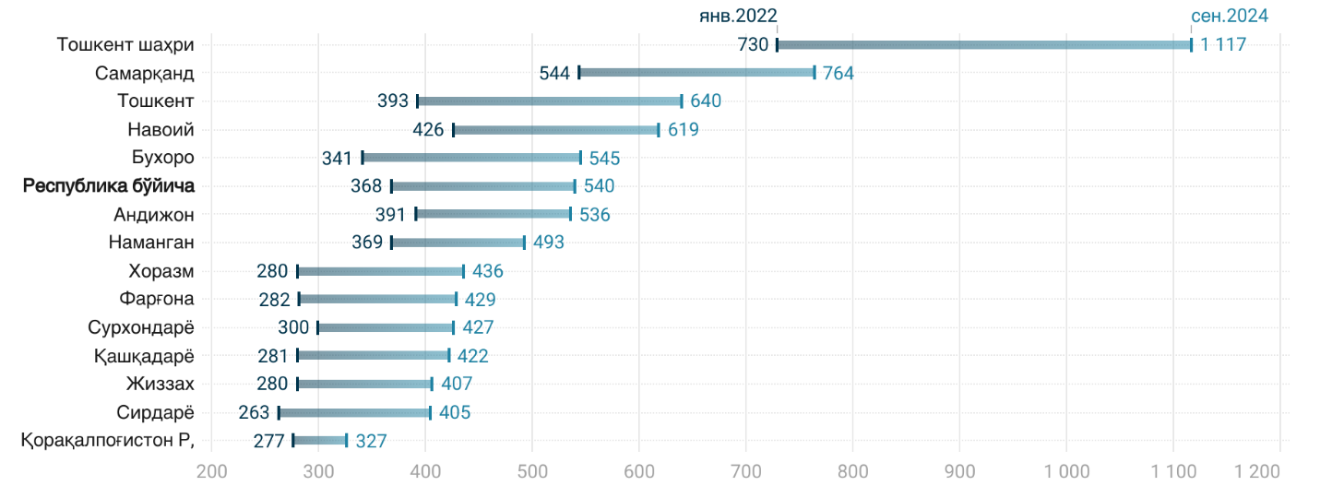
4-расм. 1 кв.м. учун иккиламчи уй-жой нархининг ўсиши, долларда, 2022-2024 йиллар
Ҳудудлар | 2022-01-01 | 2024-09-01
Тошкент шаҳри | 730 | 1117
Самарқанд | 544 | 764
Тошкент | 393 | 640
Навоий | 426 | 619
Бухоро | 341 | 545
Республика бўйича | 368 | 540
Андижон | 391 | 536
Наманган | 369 | 493
Хоразм | 280 | 436
Фарғона | 282 | 429
Сурхондарё | 300 | 427
Қашқадарё | 281 | 422
Жиззах | 280 | 407
Сирдарё | 263 | 405
Қорақалпоғистон Р, | 277 | 327

5-rasm
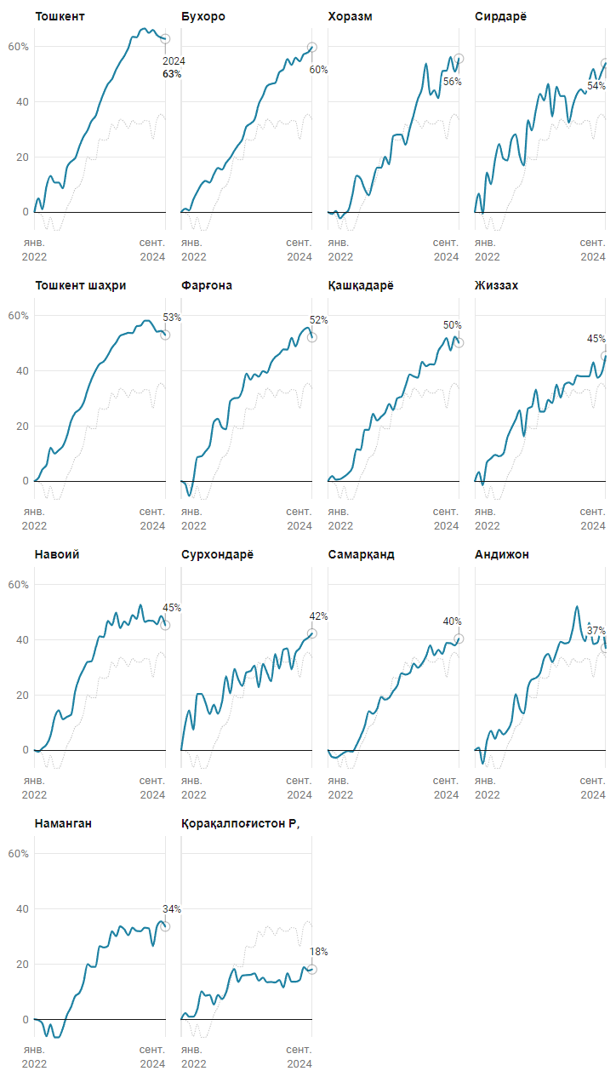
5-расм. 2022-2024 йиллар давомида нархларнинг ўсиши, ҳудудлар бўйича, %
Ҳудудлар | 2022-01-01 | 2022-02-01 | 2022-03-01 | 2022-04-01 | 2022-05-01 | 2022-06-01 | 2022-07-01 | 2022-08-01 | 2022-09-01 | 2022-10-01 | 2022-11-01 | 2022-12-01 | 2023-01-01 | 2023-02-01 | 2023-03-01 | 2023-04-01 | 2023-05-01 | 2023-06-01 | 2023-07-01 | 2023-08-01 | 2023-09-01 | 2023-10-01 | 2023-11-01 | 2023-12-01 | 2024-01-01 | 2024-02-01 | 2024-03-01 | 2024-04-01 | 2024-05-01 | 2024-06-01 | 2024-07-01 | 2024-08-01 | 2024-09-01
Андижон | 0% | 1% | -5% | 3% | 7% | 4% | 7% | 6% | 7% | 10% | 20% | 15% | 13% | 23% | 26% | 26% | 28% | 33% | 35% | 32% | 36% | 39% | 39% | 39% | 44% | 52% | 44% | 40% | 46% | 39% | 39% | 44% | 37%
Бухоро | 0% | 1% | 1% | 5% | 7% | 10% | 11% | 11% | 14% | 16% | 15% | 18% | 20% | 22% | 24% | 26% | 31% | 32% | 34% | 39% | 42% | 46% | 47% | 47% | 51% | 52% | 56% | 53% | 56% | 55% | 57% | 58% | 60%
Сирдарё | 0% | 7% | -1% | 14% | 10% | 19% | 25% | 19% | 19% | 26% | 28% | 20% | 17% | 33% | 30% | 37% | 43% | 41% | 47% | 35% | 46% | 42% | 42% | 32% | 39% | 43% | 45% | 43% | 48% | 52% | 47% | 51% | 54%
Жиззах | 0% | 3% | -2% | 7% | 8% | 10% | 9% | 10% | 16% | 19% | 22% | 26% | 16% | 26% | 27% | 33% | 25% | 25% | 30% | 28% | 35% | 30% | 35% | 36% | 35% | 38% | 38% | 38% | 38% | 43% | 38% | 39% | 45%
Қашқадарё | 0% | 2% | 1% | 1% | 2% | 3% | 5% | 12% | 11% | 19% | 19% | 24% | 22% | 23% | 25% | 28% | 26% | 30% | 31% | 35% | 39% | 38% | 38% | 43% | 42% | 42% | 42% | 47% | 49% | 52% | 47% | 52% | 50%
Навоий | 0% | -1% | 1% | 2% | 5% | 12% | 14% | 11% | 12% | 13% | 22% | 26% | 29% | 32% | 32% | 37% | 41% | 41% | 47% | 45% | 50% | 44% | 47% | 45% | 49% | 48% | 53% | 47% | 47% | 47% | 46% | 49% | 45%
Наманган | 0% | 0% | -2% | -6% | -2% | -7% | -7% | -3% | 2% | 4% | 8% | 10% | 13% | 20% | 19% | 19% | 27% | 26% | 27% | 32% | 30% | 34% | 33% | 31% | 33% | 32% | 32% | 33% | 33% | 27% | 34% | 36% | 34%
Қорақалпоғистон Р, | 0% | 2% | 1% | 1% | 4% | 10% | 9% | 9% | 5% | 9% | 7% | 10% | 16% | 18% | 14% | 16% | 16% | 16% | 17% | 14% | 15% | 13% | 14% | 13% | 14% | 12% | 17% | 14% | 14% | 14% | 19% | 18% | 18%
Самарқанд | 0% | -3% | -3% | -2% | -1% | 0% | -1% | 2% | 5% | 9% | 14% | 13% | 15% | 19% | 18% | 19% | 21% | 23% | 28% | 27% | 28% | 31% | 30% | 31% | 34% | 38% | 34% | 36% | 35% | 39% | 39% | 38% | 40%
Тошкент | 0% | 5% | 1% | 9% | 13% | 11% | 11% | 9% | 16% | 18% | 20% | 24% | 27% | 30% | 33% | 35% | 39% | 43% | 46% | 48% | 52% | 54% | 57% | 60% | 64% | 63% | 66% | 67% | 65% | 66% | 64% | 63% | 63%
Сурхондарё | 0% | 10% | 14% | 7% | 20% | 20% | 17% | 13% | 17% | 13% | 18% | 27% | 21% | 30% | 26% | 23% | 28% | 29% | 31% | 23% | 31% | 28% | 25% | 35% | 30% | 37% | 37% | 29% | 35% | 37% | 40% | 41% | 42%
Хоразм | 0% | -1% | 0% | -2% | -1% | 1% | 6% | 13% | 12% | 8% | 6% | 11% | 16% | 16% | 20% | 17% | 28% | 28% | 28% | 24% | 30% | 35% | 41% | 45% | 54% | 43% | 44% | 41% | 51% | 51% | 56% | 51% | 56%
Фарғона | 0% | -1% | -5% | 0% | 9% | 9% | 11% | 13% | 22% | 23% | 19% | 19% | 29% | 30% | 30% | 33% | 39% | 37% | 39% | 38% | 40% | 39% | 43% | 45% | 46% | 48% | 48% | 52% | 49% | 53% | 55% | 56% | 52%
Тошкент шаҳри | 0% | 1% | 4% | 6% | 12% | 10% | 11% | 13% | 16% | 22% | 25% | 26% | 28% | 33% | 37% | 40% | 43% | 43% | 46% | 48% | 50% | 53% | 53% | 54% | 54% | 56% | 56% | 58% | 58% | 56% | 54% | 55% | 53%
Республика бўйича | 0% | 2% | 1% | 3% | 7% | 8% | 9% | 9% | 12% | 15% | 18% | 20% | 21% | 26% | 27% | 29% | 32% | 33% | 36% | 35% | 39% | 39% | 40% | 41% | 43% | 45% | 45% | 44% | 46% | 46% | 46% | 47% | 47%

6-rasm
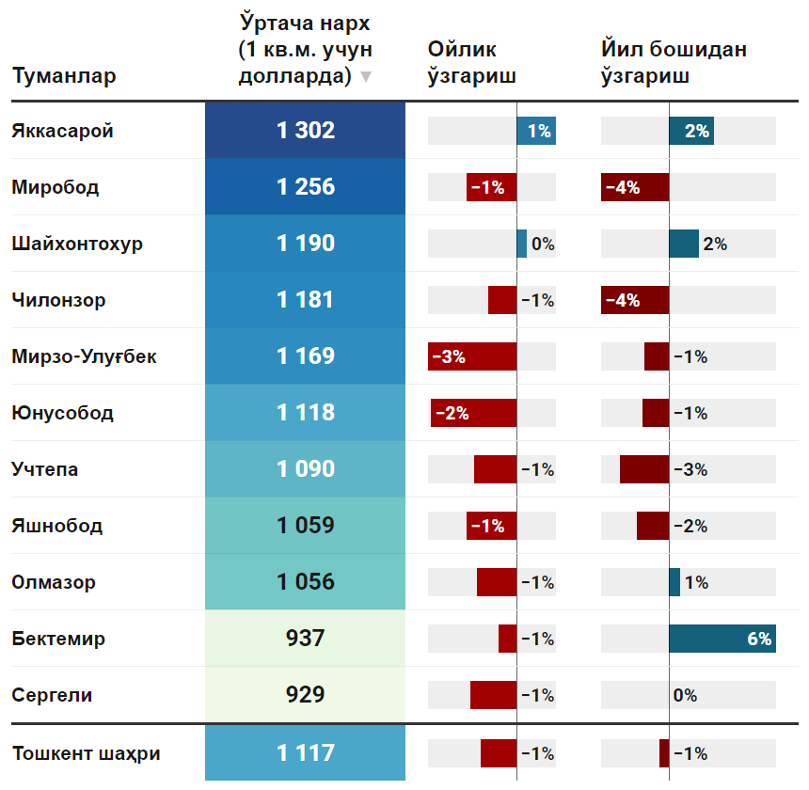
6-расм. 1 кв.м учун ўртача нархлар. иккиламчи уй-жой бозорида, 2024 йил сентябр
Туманлар | Ўртача нарх (1 кв.м. учун долларда) | Ойлик ўзгариш | Йил бошидан ўзгариш
Яккасарoй | 1302 | 1% | 2%
Мирoбoд | 1256 | -1% | -4%
Шайхoнтoхур | 1190 | 0% | 2%
Чилoнзoр | 1181 | -1% | -4%
Мирзо-Улуғбек | 1169 | -3% | -1%
Юнусобод | 1118 | -2% | -1%
Учтепa | 1090 | -1% | -3%
Яшнобод | 1059 | -1% | -2%
Oлмазoр | 1056 | -1% | 1%
Бектемир | 937 | -1% | 6%
Сергели | 929 | -1% | 0%
Тошкент шаҳри | 1117 | -1% | -1%

7-rasm
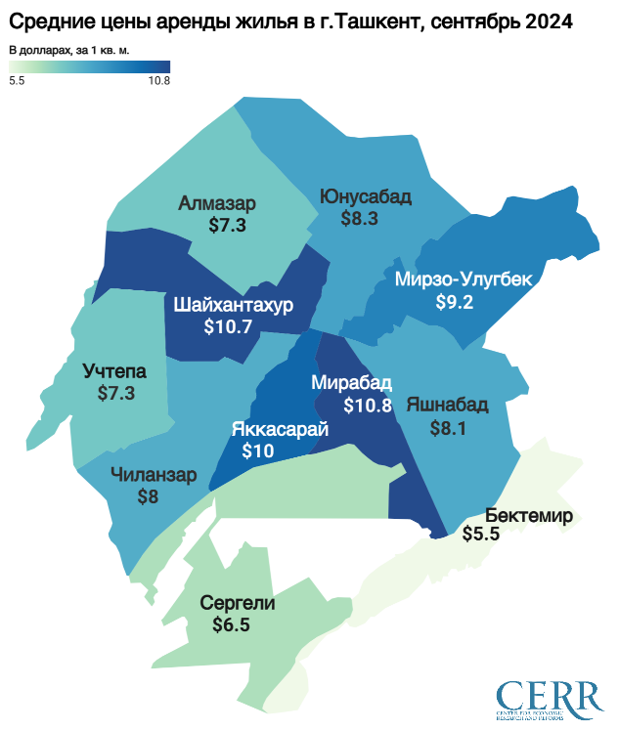
7-расм. 1 кв.м учун ижарага бериладиган уй-жойнинг ўртача нархи, долларда, 2024 йил сентябр
Туманлар | Ўртача нарх (1 кв.м. учун долларда)
Oлмазoр | 7.3
Яшнобод | 8.1
Юнусобод | 8.3
Бектемир | 5.5
Чилoнзoр | 8
Мирoбoд | 10.8
Мирзо-Улуғбек | 9.2
Сергели | 6.5
Шайхoнтoхур | 10.7
Учтепa | 7.3
Яккасарoй | 10
Тошкент шаҳри | 8.3

8-rasm
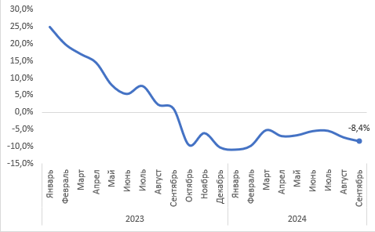
8-расм. Тошкент шаҳрида ижарага бериладиган уй-жойлар нархининг ўсиш динамикаси, %, й/й.
Сана | Ўзгариш, й/й
2023-01 | 24.9%
2023-02 | 19.9%
2023-03 | 17.0%
2023-04 | 14.5%
2023-05 | 8.0%
2023-06 | 5.4%
2023-07 | 7.7%
2023-08 | 2.3%
2023-09 | 1.1%
2023-10 | -9.5%
2023-11 | -6.1%
2023-12 | -10.2%
2024-01 | -10.9%
2024-02 | -9.8%
2024-03 | -5.2%
2024-04 | -6.9%
2024-05 | -6.7%
2024-06 | -5.5%
2024-07 | -5.4%
2024-08 | -7.3%
2024-09 | -8.4%

9-rasm
9-расм. Республикада уй-жой нархининг реал ўсиш динамикаси, %, й/й
 | 2023-01 | 2023-02 | 2023-03 | 2023-04 | 2023-05 | 2023-06 | 2023-07 | 2023-08 | 2023-09 | 2023-10 | 2023-11 | 2023-12 | 2024-01 | 2024-02 | 2024-03 | 2024-04 | 2024-05 | 2024-06 | 2024-07 | 2024-08 | 2024-09 | 2023-01 | 2023-02 | 2023-03 | 2023-04 | 2023-05 | 2023-06 | 2023-07 | 2023-08 | 2023-09 | 2023-10 | 2023-11 | 2023-12 | 2024-01 | 2024-02 | 2024-03 | 2024-04 | 2024-05 | 2024-06 | 2024-07 | 2024-08 | 2024-09
Нарх, й/й | 1.201779146 | 1.2313802718 | 1.2539352693 | 1.2395675456 | 1.2298499165 | 1.2261063822 | 1.2333908921 | 1.2189485036 | 1.2227106282 | 1.1993167447 | 1.182109757 | 1.1726037448 | 1.1814675846 | 1.1405927996 | 1.141420902 | 1.1161891642 | 1.1033020308 | 1.0978871359 | 1.0818162339 | 1.0969369794 | 1.0668430417 | 20.2% | 23.1% | 25.4% | 24.0% | 23.0% | 22.6% | 23.3% | 21.9% | 22.3% | 19.9% | 18.2% | 17.3% | 18.1% | 14.1% | 14.1% | 11.6% | 10.3% | 9.8% | 8.2% | 9.7% | 6.7%

 | 2023-01 | 2023-02 | 2023-03 | 2023-04 | 2023-05 | 2023-06 | 2023-07 | 2023-08 | 2023-09 | 2023-10 | 2023-11 | 2023-12 | 2024-01 | 2024-02 | 2024-03 | 2024-04 | 2024-05 | 2024-06 | 2024-07 | 2024-08 | 2024-09
Алмашув курси, й/й | 1.0429659808 | 1.0447825418 | 1.0165885664 | 1.0082555402 | 1.0289483026 | 1.0465630374 | 1.0605022829 | 1.0930328628 | 1.107790236 | 1.0999086055 | 1.0976692187 | 1.0972928153 | 1.0977945212 | 1.1008912718 | 1.1011950045 | 1.1106457389 | 1.1088740321 | 1.1014940456 | 1.0891799363 | 1.0584015001 | 1.0462138378

 | 2023-01 | 2023-02 | 2023-03 | 2023-04 | 2023-05 | 2023-06 | 2023-07 | 2023-08 | 2023-09 | 2023-10 | 2023-11 | 2023-12 | 2024-01 | 2024-02 | 2024-03 | 2024-04 | 2024-05 | 2024-06 | 2024-07 | 2024-08 | 2024-09
ИНИ, й/й | 1.1219 | 1.1223 | 1.1166 | 1.11 | 1.1038 | 1.0903 | 1.0894 | 1.0896 | 1.0919 | 1.0898 | 1.0876 | 1.0877 | 1.0858 | 1.0835 | 1.0798 | 1.0808 | 1.1055 | 1.106 | 1.1047 | 1.1047 | 1.1046

Реал ўсиш, й/й | 2023-01 | 2023-02 | 2023-03 | 2023-04 | 2023-05 | 2023-06 | 2023-07 | 2023-08 | 2023-09 | 2023-10 | 2023-11 | 2023-12 | 2024-01 | 2024-02 | 2024-03 | 2024-04 | 2024-05 | 2024-06 | 2024-07 | 2024-08 | 2024-09
 | 12% | 15% | 14% | 13% | 15% | 18% | 20% | 22% | 24% | 21% | 19% | 18% | 19% | 16% | 16% | 15% | 11% | 9% | 7% | 5% | 1.0%

 | 12%
 | 15%
 | 14%
 | 13%
 | 15%
 | 18%
 | 20%
 | 22%
 | 24%
 | 21%
 | 19%
 | 18%
 | 19%
 | 16%
 | 16%
 | 15%
 | 11%
 | 9%
 | 7%
 | 5%
 | 1%

10-rasm
10-расм. Тошкент шаҳрида уй-жой нархининг реал ўсиш динамикаси, %, й/й

 | 2023-01 | 2023-02 | 2023-03 | 2023-04 | 2023-05 | 2023-06 | 2023-07 | 2023-08 | 2023-09 | 2023-10 | 2023-11 | 2023-12 | 2024-01 | 2024-02 | 2024-03 | 2024-04 | 2024-05 | 2024-06 | 2024-07 | 2024-08 | 2024-09
Нарх, й/й | 1.2829667235 | 1.3152909337 | 1.3127463863 | 1.3251295337 | 1.271393643 | 1.303860523 | 1.3091133005 | 1.3159173755 | 1.2909411765 | 1.2542182227 | 1.2283205269 | 1.221414948 | 1.1979553629 | 1.1728395062 | 1.1431431431 | 1.1290322581 | 1.1105769231 | 1.0907354346 | 1.0592662277 | 1.0415512465 | 1.0179219693

 | 2023-01 | 2023-02 | 2023-03 | 2023-04 | 2023-05 | 2023-06 | 2023-07 | 2023-08 | 2023-09 | 2023-10 | 2023-11 | 2023-12 | 2024-01 | 2024-02 | 2024-03 | 2024-04 | 2024-05 | 2024-06 | 2024-07 | 2024-08 | 2024-09
Алмашув курси, й/й | 1.0429659808 | 1.0447825418 | 1.0165885664 | 1.0082555402 | 1.0289483026 | 1.0465630374 | 1.0605022829 | 1.0930328628 | 1.107790236 | 1.0999086055 | 1.0976692187 | 1.0972928153 | 1.0977945212 | 1.1008912718 | 1.1011950045 | 1.1106457389 | 1.1088740321 | 1.1014940456 | 1.0891799363 | 1.0584015001 | 1.0462138378

 | 2023-01 | 2023-02 | 2023-03 | 2023-04 | 2023-05 | 2023-06 | 2023-07 | 2023-08 | 2023-09 | 2023-10 | 2023-11 | 2023-12 | 2024-01 | 2024-02 | 2024-03 | 2024-04 | 2024-05 | 2024-06 | 2024-07 | 2024-08 | 2024-09
ИНИ, й/й | 1.1219 | 1.1223 | 1.1166 | 1.11 | 1.1038 | 1.0903 | 1.0894 | 1.0896 | 1.0919 | 1.0898 | 1.0876 | 1.0877 | 1.0858 | 1.0835 | 1.0798 | 1.0808 | 1.1055 | 1.106 | 1.1047 | 1.1047 | 1.1046

Реал ўсиш, й/й | 2023-01 | 2023-02 | 2023-03 | 2023-04 | 2023-05 | 2023-06 | 2023-07 | 2023-08 | 2023-09 | 2023-10 | 2023-11 | 2023-12 | 2024-01 | 2024-02 | 2024-03 | 2024-04 | 2024-05 | 2024-06 | 2024-07 | 2024-08 | 2024-09
 | 19% | 22% | 20% | 20% | 19% | 25% | 27% | 32% | 31% | 27% | 24% | 23% | 21% | 19% | 17% | 16% | 11% | 9% | 4% | 0% | -3.6%

 | 19%
 | 22%
 | 20%
 | 20%
 | 19%
 | 25%
 | 27%
 | 32%
 | 31%
 | 27%
 | 24%
 | 23%
 | 21%
 | 19%
 | 17%
 | 16%
 | 11%
 | 9%
 | 4%
 | 0%
 | -4%

